Лист2
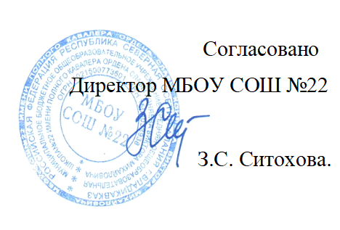


Меню на " 14 " 12 2021г. МБОУ СОШ № 22 г. Владикавказа на 2021год.
Сезон: осенне-зимний
Возрастная категория: 7 - 11 лет
№ п/п | Номер рецептуры № | Наименование блюда | Масса порции, г |  | Пищевая ценность (г) |  |  | Энергетическая ценность (ккал)
 |  |  |  | Цена | Белки, г | Жиры, г | Углеводы, г
1 | 2 | 3 | 4 | 5 | 6 | 7 | 8 | 9
День 7 | Завтрак
 | 14М | Масло сливочное | 10 |  | 0.05 | 7.25 | 0.08 | 65.77
 | 294 /203М | Куриная грудка в белом соусе и макаронами отварными | 90/150/5 |  | 15.10 | 12.75 | 21.45 | 260.95
 | Акт | Чай смородиново-яблочный | 200 |  | 0.42 | 0.18 | 26.80 | 110.50
 |  | Хлеб пшеничный | 20 |  | 1.52 | 0.16 | 9.84 | 46.88
 |  | Хлеб ржаной | 20 |  | 1.32 | 0.24 | 6.68 | 34.16
 |  | Итого: |  | 72.00 | 18.41 | 20.58 | 64.85 | 518.26
 | Обед
 | 45М | Салат из белокочанной капусты | 60 |  | 0.96 | 3.06 | 5.64 | 53.94
 | 98М | Суп крестьянский с рисом со сметаной | 200/5 |  | 1.78 | 5.30 | 10.33 | 96.14
 | 234М /128М | Куриная грудка в белом соусе и макаронами отварными | 90/150/5 |  | 16.10 | 13.75 | 21.45 | 273.95
 | 342М | Компот из свежих яблок | 180 |  | 0.16 | 0.16 | 27.88 | 113.60
 |  | Хлеб пшеничный | 40 |  | 3.04 | 0.32 | 19.68 | 93.76
 |  | Хлеб ржаной | 20 |  | 1.32 | 0.24 | 6.68 | 34.16
 |  | Итого: |  | 72.00 | 23.36 | 22.83 | 91.66 | 665.55

